Feuil1
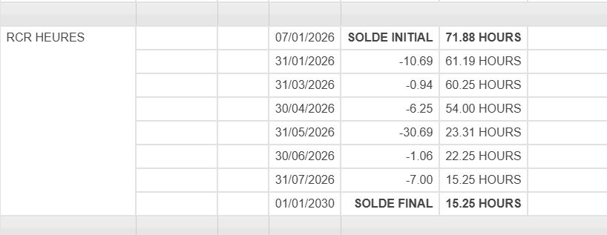
2026-01-08 | jeudi | DL | 7
2026-01-09 | vendredi
2026-01-10 | samedi
2026-01-11 | dimanche |  |  |  |  |  | Solde de départ | 0
2026-01-12 | lundi |  | DL 1.5 |  |  |  | Solde de départ | -2.03
2026-01-13 | mardi | CSE |  |  |  |  | Solde de départ | 4.22 |  | 2026-01-07 |  |  |  | Solde | -2.78
2026-01-14 | mercredi | CPDH | DL 2
2026-01-15 | jeudi | CH |  |  |  |  | Solde de départ | 19.53 |  | 2026-05-27 | 2026-02-03 |  |  | Solde | 2.75
2026-01-16 | vendredi |  |  |  |  |  | Solde de départ | 1.06 |  |  |  |  |  | Solde | 1.06
2026-01-17 | samedi |  |  |  |  |  | Solde de départ | 3.69 |  |  |  |  |  | Solde | 3.69
2026-01-18 | dimanche |  |  |  |  |  | Solde de départ sans date | 15.25 |  |  |  |  |  | Solde | 15.25 | Soit 3 jours à poser
2026-01-19 | lundi
2026-01-20 | mardi |  | DL 4
2026-01-21 | mercredi
2026-01-22 | jeudi | CPDH | DL 1.5 |  |  |  | 61.07
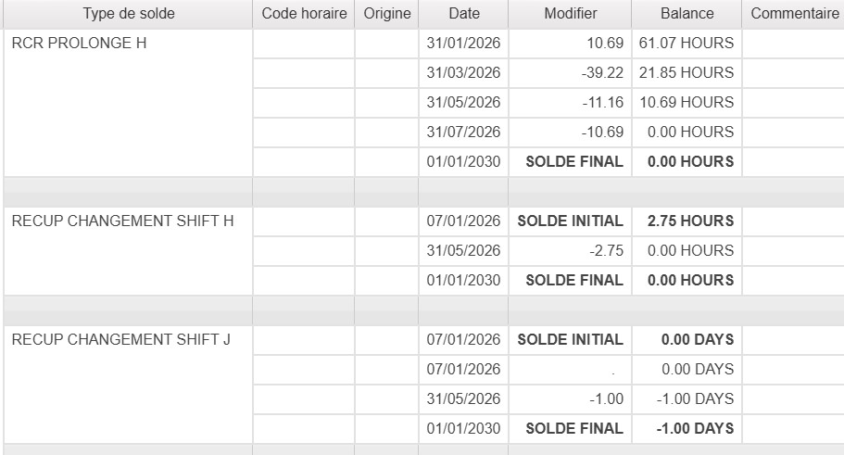
2026-01-23 | vendredi
2026-01-24 | samedi
2026-01-25 | dimanche |  |  |  |  |  | 2026-02-25 | 2026-02-26 | 2026-03-05 | 2026-03-19 | 2026-03-24 | 2026-03-26 | 4h22 | Solde | -0.14
2026-01-26 | lundi | CPDH |  |  |  |  | 2026-03-26 | 2026-04-12 | 2026-04-13 |  |  |  |  | Solde | -2.98
2026-01-27 | mardi | CSE |  |  |  |  | 2026-04-14 | 2026-04-30 |  |  |  |  |  | Solde | -2.97
2026-01-28 | mercredi | DL | 7
2026-01-29 | jeudi | DL | 7
2026-01-30 | vendredi | CPDH
2026-01-31 | samedi
2026-02-01 | dimanche |  |  |  |  |  | 2026-03-26 |  |  |  |  |  |  | Solde | 1.75
2026-02-02 | lundi | CPDH
2026-02-03 | mardi | RCR à poser ?
2026-02-04 | mercredi | DL
2026-02-05 | jeudi | CH
2026-02-06 | vendredi |  |  |  |  |  | 2026-03-31 |  |  |  |  |  |  | Solde | 0
2026-02-07 | samedi
2026-02-08 | dimanche
2026-02-09 | lundi | CPDH
2026-02-10 | mardi | CSE |  |  | CH | 5
2026-02-11 | mercredi | FO |  |  | EM | 5
2026-02-12 | jeudi | CPDH
2026-02-13 | vendredi
2026-02-14 | samedi
2026-02-15 | dimanche
2026-02-16 | lundi
2026-02-17 | mardi | DL
2026-02-18 | mercredi | FO
2026-02-19 | jeudi | DL
2026-02-20 | vendredi
2026-02-21 | samedi
2026-02-22 | dimanche
2026-02-23 | lundi
2026-02-24 | mardi | CSE
2026-02-25 | mercredi | RC PRO
2026-02-26 | jeudi | RC PRO
2026-02-27 | vendredi
2026-02-28 | samedi
2026-03-01 | dimanche
2026-03-02 | lundi
2026-03-03 | mardi | CX TBC
2026-03-04 | mercredi | FO
2026-03-05 | jeudi | RC PRO
2026-03-06 | vendredi
2026-03-07 | samedi
2026-03-08 | dimanche
2026-03-09 | lundi | FS
2026-03-10 | mardi | FS
2026-03-11 | mercredi | FS
2026-03-12 | jeudi | FS
2026-03-13 | vendredi | FS
2026-03-14 | samedi
2026-03-15 | dimanche
2026-03-16 | lundi
2026-03-17 | mardi | CX TBC
2026-03-18 | mercredi | DL
2026-03-19 | jeudi | RC PRO
2026-03-20 | vendredi
2026-03-21 | samedi
2026-03-22 | dimanche
2026-03-23 | lundi
2026-03-24 | mardi | RC PRO
2026-03-25 | mercredi | DL
2026-03-26 | jeudi | RC 6h30 - 10h52 SR 10h52-11h52 |  | Compléter avec quoi ?
2026-03-27 | vendredi
2026-03-28 | samedi
2026-03-29 | dimanche
2026-03-30 | lundi
2026-03-31 | mardi | SJ TBC
2026-04-01 | mercredi
2026-04-02 | jeudi | CX
2026-04-03 | vendredi
2026-04-04 | samedi
2026-04-05 | dimanche
2026-04-06 | lundi |  |  | RCR générés 06/10
2026-04-07 | mardi | DL
2026-04-08 | mercredi | CX
2026-04-09 | jeudi | CX
2026-04-10 | vendredi
2026-04-11 | samedi
2026-04-12 | dimanche | RC PRO
2026-04-13 | lundi | RC PRO
2026-04-14 | mardi | RC PRO
2026-04-15 | mercredi | CX
2026-04-16 | jeudi | CX
2026-04-17 | vendredi
2026-04-18 | samedi
2026-04-19 | dimanche | CX
2026-04-20 | lundi | CX
2026-04-21 | mardi | CX
2026-04-22 | mercredi | CX
2026-04-23 | jeudi | CX
2026-04-24 | vendredi
2026-04-25 | samedi
2026-04-26 | dimanche | CX
2026-04-27 | lundi
2026-04-28 | mardi | CSE
2026-04-29 | mercredi | CX
2026-04-30 | jeudi | RCR PRO 3h40 + DL
2026-05-01 | vendredi
2026-05-02 | samedi
2026-05-03 | dimanche
2026-05-04 | lundi
2026-05-05 | mardi | C4
2026-05-06 | mercredi | DL
2026-05-07 | jeudi | CX
2026-05-08 | vendredi
2026-05-09 | samedi
2026-05-10 | dimanche
2026-05-11 | lundi
2026-05-12 | mardi | C4
2026-05-13 | mercredi | DL | C4 refusé
2026-05-14 | jeudi |  |  | RCR générés 14/11
2026-05-15 | vendredi
2026-05-16 | samedi
2026-05-17 | dimanche
2026-05-18 | lundi
2026-05-19 | mardi | DL AVRIL ? | CX refusé
2026-05-20 | mercredi |  | SJ refusé
2026-05-21 | jeudi | DL | C4 refusé
2026-05-22 | vendredi
2026-05-23 | samedi
2026-05-24 | dimanche
2026-05-25 | lundi |  |  | RCR générés 25/11
2026-05-26 | mardi | CSE
2026-05-27 | mercredi | RCR à poser ?
2026-05-28 | jeudi | DL | CX refusé
2026-05-29 | vendredi
2026-05-30 | samedi
2026-05-31 | dimanche
2026-06-01 | lundi
2026-06-02 | mardi | RCR générés 06/10
2026-06-03 | mercredi
2026-06-04 | jeudi | DL
2026-06-05 | vendredi
2026-06-06 | samedi
2026-06-07 | dimanche
2026-06-08 | lundi
2026-06-09 | mardi | CSE
2026-06-10 | mercredi
2026-06-11 | jeudi | DL
2026-06-12 | vendredi
2026-06-13 | samedi
2026-06-14 | dimanche
2026-06-15 | lundi
2026-06-16 | mardi | RCR générés 14/11
2026-06-17 | mercredi
2026-06-18 | jeudi | DL
2026-06-19 | vendredi
2026-06-20 | samedi
2026-06-21 | dimanche
2026-06-22 | lundi
2026-06-23 | mardi | CSE
2026-06-24 | mercredi
2026-06-25 | jeudi | DL
2026-06-26 | vendredi
2026-06-27 | samedi
2026-06-28 | dimanche
2026-06-29 | lundi
2026-06-30 | mardi | RCR générés 25/11
2026-07-01 | mercredi
2026-07-02 | jeudi | DL
2026-07-03 | vendredi
2026-07-04 | samedi
2026-07-05 | dimanche
2026-07-06 | lundi
2026-07-07 | mardi | JT à poser ?
2026-07-08 | mercredi
2026-07-09 | jeudi | DL
2026-07-10 | vendredi
2026-07-11 | samedi
2026-07-12 | dimanche
2026-07-13 | lundi
2026-07-14 | mardi |  |  | RCR générés 14/01/27
2026-07-15 | mercredi
2026-07-16 | jeudi | CSE
2026-07-17 | vendredi
2026-07-18 | samedi
2026-07-19 | dimanche
2026-07-20 | lundi
2026-07-21 | mardi | DL mars ?
2026-07-22 | mercredi
2026-07-23 | jeudi | DL
2026-07-24 | vendredi
2026-07-25 | samedi
2026-07-26 | dimanche
2026-07-27 | lundi
2026-07-28 | mardi | CSE
2026-07-29 | mercredi
2026-07-30 | jeudi | DL
2026-07-31 | vendredi
2026-08-01 | samedi
2026-08-02 | dimanche
2026-08-03 | lundi
2026-08-04 | mardi | JT à poser ?
2026-08-05 | mercredi
2026-08-06 | jeudi | DL
2026-08-07 | vendredi
2026-08-08 | samedi
2026-08-09 | dimanche
2026-08-10 | lundi
2026-08-11 | mardi | CSE
2026-08-12 | mercredi | DL
2026-08-13 | jeudi
2026-08-14 | vendredi
2026-08-15 | samedi |  | FC
2026-08-16 | dimanche |  | CX ?
2026-08-17 | lundi |  | CX ?
2026-08-18 | mardi |  | CX ?
2026-08-19 | mercredi |  | CX ?
2026-08-20 | jeudi |  | CX ?
2026-08-21 | vendredi
2026-08-22 | samedi
2026-08-23 | dimanche |  | CX ?
2026-08-24 | lundi |  | CX ?
2026-08-25 | mardi | CSE | CX ?
2026-08-26 | mercredi |  | CX ?
2026-08-27 | jeudi |  | CX ?
2026-08-28 | vendredi
2026-08-29 | samedi
2026-08-30 | dimanche
2026-08-31 | lundi
2026-09-01 | mardi | RE
2026-09-02 | mercredi
2026-09-03 | jeudi | DL
2026-09-04 | vendredi
2026-09-05 | samedi
2026-09-06 | dimanche
2026-09-07 | lundi
2026-09-08 | mardi | CSE
2026-09-09 | mercredi
2026-09-10 | jeudi | DL
2026-09-11 | vendredi
2026-09-12 | samedi
2026-09-13 | dimanche
2026-09-14 | lundi
2026-09-15 | mardi | DL CX ÉTÉ ?
2026-09-16 | mercredi
2026-09-17 | jeudi | DL
2026-09-18 | vendredi
2026-09-19 | samedi
2026-09-20 | dimanche
2026-09-21 | lundi
2026-09-22 | mardi | CSE
2026-09-23 | mercredi
2026-09-24 | jeudi | DL
2026-09-25 | vendredi
2026-09-26 | samedi
2026-09-27 | dimanche
2026-09-28 | lundi
2026-09-29 | mardi | DL CX ÉTÉ ?
2026-09-30 | mercredi
2026-10-01 | jeudi | DL
2026-10-02 | vendredi
2026-10-03 | samedi
2026-10-04 | dimanche
2026-10-05 | lundi | FS
2026-10-06 | mardi | FS
...

